상품제안서
리유저블파우치 중간지퍼형 대/중 | 상품코드: F27067

 |  |  |  |  |  |  | 02-412-0044 | www.easy1.co.kr
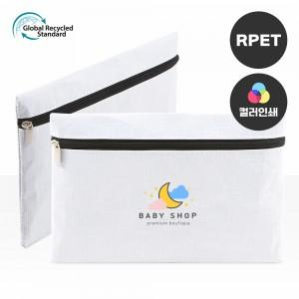

【상세/제작정보】 | ★기본수량 이하 시 인쇄판비가 추가됩니다.★ ★인쇄 시안 내 빼다, 누끼가 있을 시 인쇄비가 추가될수 있으니 반드시 확인해주시기 바랍니다. ★제품의 색상은 화면과 다소 차이가 있을 수 있습니다.

【인쇄/포장옵션】 | 실크 / OPP(비닐)

【공급단가】 | 수량 | 300~ | 500~ | 1,000~ | 3,000~ | 5,000~
*VAT별도 | (중)210*150mm | 1,950원 | 1,920원 | 1,870원 | 1,800원 | 1,720원
 | (대)250*200mm | 2,210원 | 2,170원 | 2,120원 | 2,040원 | 1,950원

【상품 URL】 | http://www.easy1.co.kr/src/goods_detail.php?gdno=27067

